상품제안서
고급오죽선 기성 전통부채 (대) | 상품코드: F16080

 |  |  |  |  |  |  | 02-412-0044 | www.easy1.co.kr
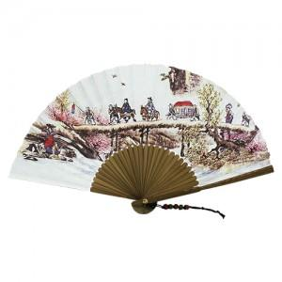

【상세/제작정보】 | 강강수월래/결혼/그네 중 택1

【인쇄/포장옵션】 | 실크 / 포장불가능

【공급단가】 | 수량 | 200~ | 500~ | 1,000~ | 2,000~ | 3,000~
*VAT별도 | 단가 | 4,320원 | 4,160원 | 4,000원 | 3,840원 | 3,740원

【상품 URL】 | http://www.easy1.co.kr/src/goods_detail.php?gdno=16080

